待整理
1.为啥城镇这么规整，不想是一个偏远城镇
2.大头特效展示头部细节
3.碎纸机碎纸复原
4.无法表达自己的想法，工作量大，工资比例低
5.碎纸机碎纸复原
6.住西式别墅的既得利益者
7.物件采用一些高设计的原型，参考b站82年牛顿
8.人物：爱德华：上流社会歌舞升平的生活以爱德华七世为代表。他平易近人，恣情享乐。无论是同丹麦亚历山德拉公主结婚前还是婚后，他都时常与漂亮女人传出绯闻，公主似乎也对丈夫的花心行径习以为常。爱德华国王喜爱佳肴、美酒、出国旅游以及深夜聚会。欧洲社会都以他为表率。正如历史学家弗吉尼亚·考尔斯所说：“爱德华时代的社会积极迎合国王的个人需求，凡事都讲究铺张的排场。人们纷纷举办舞会、晚宴与乡间别墅晚会。这是个史无前例的时代。人们花更多的钱购买服装，享用更多的美食，举办更多的赛马比赛，猎杀更多的小鸟，订制更多的游艇，通奸行为异常普遍。人们尽情欢乐，聚会到深夜。
9.加入机器眼分析断案，男主人物反转（非外星人，而是机器人）
10.主角设计为聋子，这样就不用加其他配音了。
11.走关系，内心的挣扎。
12男主失忆，女主诈骗结婚登记表。
13.加入中国传统文化
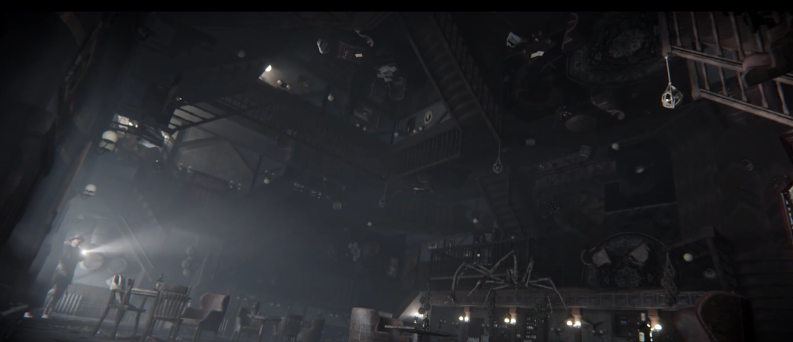
14.倒转的房间

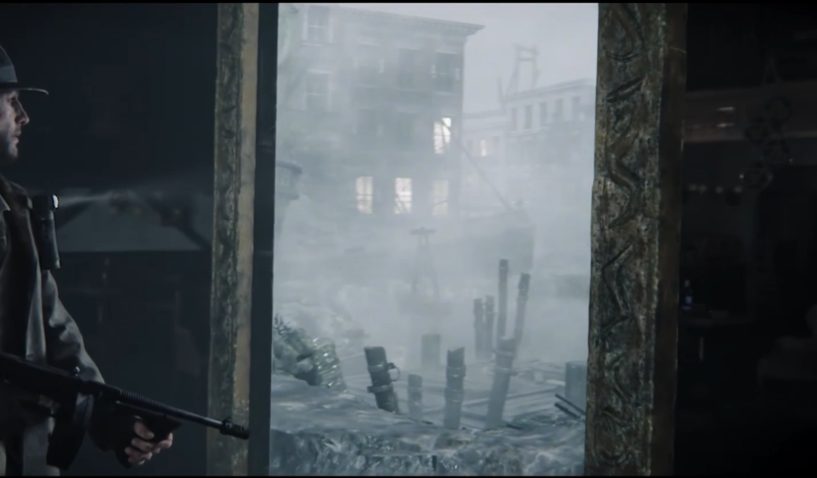
15.通向其他地方的门

16.各种机关暗道的小房屋
17.杀人犯为了杀一个人，会杀很多人，他做了一个思维导图，按其中顺序行事，动画展示其思维导图，有目标名字，因为主角的出现，打破了计划，他在修改思维导图，镜头展示电脑屏幕，出现主角名称
18.吃毒蘑菇中毒的神态，b站视频
19.赵登用事件
20.突发地震
21.赫伦声
22.炫一个
23.这个机器人正在寻找思维逻辑，或者所可以依赖的思维体系，他在寻找什么该做，什么不该做。
24.电瓶车功能，女主开车，戴头盔功能，抓车的两侧
25.天才很少，即使是天才都无法面面俱到、。
26.心之所向轮盘
27.将眼镜镜片对到一定角度后，会出现文字

